課題-1
整理番号 | 氏名 | 生年月日 | 年齢 | 住所 | 入場料 | 参加日 | 2022-09-07
1 | 遠藤 真紀 | 1945-06-06 |  | 船橋
2 | 神谷 秋彦 | 1956-03-04 |  | 千葉 |  |  | 花の美術館入園料
3 | 川原 香織 | 1991-03-07 |  | 船橋 |  |  |  | ７０歳以上 | １２歳未満 | それ以外
4 | 福田 直樹 | 2014-05-16 |  | 船橋 |  |  | 船橋 | 100円 | 50円 | 300円
5 | 斉藤 信也 | 1963-06-02 |  | 船橋 |  |  | それ以外 | 150円 | 100円 | 500円
6 | 坂本 利雄 | 2016-03-05 |  | 船橋
課題 1
年齢の列と、入場料の列に式を入れて表を完成してください。
=IF(AND(E2="船橋",D2>=70),100,IF(AND(E2="船橋",D2<12),50,IF(E2="船橋",300,IF(D2>=70,150,IF(D2<12,100,500)))))
7 | 山本 涼子 | 2014-06-10 |  | 市川
8 | 伊藤 隆 | 1952-07-03 |  | 習志野
9 | 浜野 陽子 | 1967-04-05 |  | 船橋
10 | 結城 夏江 | 1993-01-25 |  | 八千代
11 | 白井 茜 | 1940-05-05 |  | 鎌ヶ谷
12 | 梅畑 雄介 | 1993-12-01 |  | 船橋
13 | 花岡 順 | 1967-03-12 |  | 白井
14 | 森下 真澄 | 1952-08-03 |  | 船橋
15 | 秋元 加津 | 1999-01-01 |  | 船橋
16 | 利歳 定格 | 2008-06-18 |  | 船橋
17 | 近藤 ももこ | 2014-06-08 |  | 船橋
18 | 佐藤 家子 | 1952-08-03 |  | 松戸
19 | 林 もなみ | 2014-08-09 |  | 千葉
20 | 櫛田 静観 | 2011-08-03 |  | 船橋
合計 |  |  |  |  | 0
=IF(AND(E2="船橋",D2>=70),100,IF(AND(E2="船橋",D2<12),50,IF(E2="船橋",300,IF(D2>=70,150,IF(D2<12,100,500)))))

 | 50

課題1説明図
70歳以上

船橋市民

１２歳未満

課題-2
課題 2
3×3, 4×4 の二つの魔法陣を使って、9×9、12×12、16×16の３つの魔法陣を作りましょう。
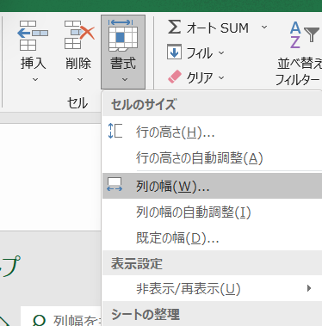
ホームタブ

 |  |  | 15
2 | 7 | 6 | 15
9 | 5 | 1 | 15
課題その① 作り方を考えます。
課題その② 速やかな作成方法工夫します。
4 | 3 | 8 | 15
15 | 15 | 15 | 15

 |  |  |  | 34
1 | 12 | 13 | 8 | 34
15 | 6 | 3 | 10 | 34
4 | 9 | 16 | 5 | 34
14 | 7 | 2 | 11 | 34
34 | 34 | 34 | 34 | 34

